M19
PLANTILLA DE MEDICIÓN Y SEGUIMIENTO
REPORTE DE AVANCE DE LAS METAS DE LA ENB2
ESTRATEGIA NACIONAL DE BIODIVERIDAD 2016-2025

Institución: | SINAC
Responsable: | DPPC: Randall Campos | Correo Electrónico | randall.campos@sinac.go.cr
Meta Nacional: | M.19. Se reduce el número de especies de fauna y flora decomisados (incluyendo productos y subproductos en especial CITES) | Frecuencia de avance de actualización de información: | Anual: Semestral:
Año de la Meta: | 2025 | Meta por alcanzar:
Indicador: | In.18.Número de especies de fauna y flora decomisados (incluyendo productos y subproductos en especial CITES) | Unidad de Medición: | número de decomisos
Definición del Indicador/fórmula: | Número de decomisos según línea base menos avances (la meta es no llegar a lo que se tuvo en la línea base). | Nivel Actual: (línea base) | 1450
 |  | Resultado de avance de la meta: | 31%
Descripción del avance de la meta: | Se refiere a los decomisos realizados,en los que se involucran especies de flora y fauna, independientemente de su categoría. Desde el 2017 al primer semestre 2018 se han reportado 404 decomisos.
Fuente de verificación: | Informe SEMEC 2014-2015-2016-2017.
Estado de planificación: obstáculos, necesidad | Se debe de tener claridad por especie decomisada. Se debe de coordinar insterinstitucionalmente. La verificación de la SPP CITES debe de realizarse en el sitio de producción y no en el puerto de salida. Falta de trazabilidad para la exportación de especies de flora y fauna. Es necesario unificar las medidas de reporte estadístico del SEMEC para lograr mayor impacto en el monitoreo de decomisos para la toma de decisiones.
Fuente de financiamiento:
USO EXCLUSIVO DE LA COMISIÓN ENB
Valor Escala Evaluación Avance:
Aprobación por:
Fecha:

Figura 1. Tendencia de decomisos, entregas voluntarias y hallazgos realizados en todas las áreas de conservación del SINAC. Tomado de SEMEC (2017).

Tabla 2. Número de decomisos, entregas voluntarias y hallazgos realizados por el SINAC en el periodo 2014-2017. Elaboración propia con datos tomados de SEMEC (2014, 2015, 2016 y 2017).

Tipo o descripción de bien | Unidad de medida | 2014 | 2015 | 2016 | 2017 | Total
Anfibios | Unidad | 34 | 2 | 0 | 0 | 36
Aves | Unidad | 326 | 363 | 69 | 230 | 988
Aves | Individuo | 0 | 5 | 15 | 0 | 20
Carey | Unidad | 1 | 0 | 0 | 0 | 1
Carne | Kilos | 18 | 9 | 48 | 23 | 98
Conchas y restos marinos | Unidad | 11 | 14 | 4 | 0 | 29
Conchas y restos marinos | Caja | 0 | 0 | 129 | 0 | 129
Huevos de tortuga | Unidad | 25 | 12 | 7433 | 1694 | 9164
Lana | Sacos | 7 | 1 | 0 | 0 | 8
Madera aserrada | Piezas | 137 | 840 | 0 | 465 | 1442
Madera aserrada (no incluye la anterior) | Metros Cúbicos | 0 | 2892 | 423 | 259 | 3574
Mamíferos | Unidad | 257 | 302 | 28 | 14 | 601
Orquídeas y plantas | Unidad | 26 | 11 | 14 | 13 | 64
Peces | Unidad | 30 | 55 | 223 | 880 | 1188
Pieles | Unidad | 0 | 1 | 0 | 0 | 1
Postes | Metros Cúbicos | 8 | 193 | 0 | 3 | 204
Postes | Unidad | 0 | 3303 | 0 | 0 | 3303
Reptiles | Unidad | 209 | 208 | 3 | 23 | 443
Tucas o trozas de madera | Metros Cúbicos | 0 | 1355 | 322 | 528 | 2205
Tucas o trozas de madera | Unidad | 167 | 450 | 0 | 0 | 617
TOTAL ANUAL |  | 1788 | 10514 | 9001 | 4965 | 26268

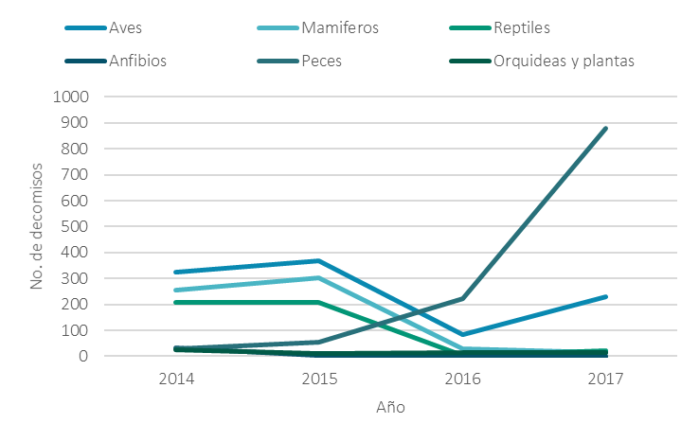

Figura 2. Tendencia de decomisos, entregas voluntarias y hallazgos realizados en todas las áreas de conservación del SINAC de las unidades ambientales más representativas. Elaboración propia con datos tomados de SEMEC (2014, 2015, 2016 y 2017).

